Original
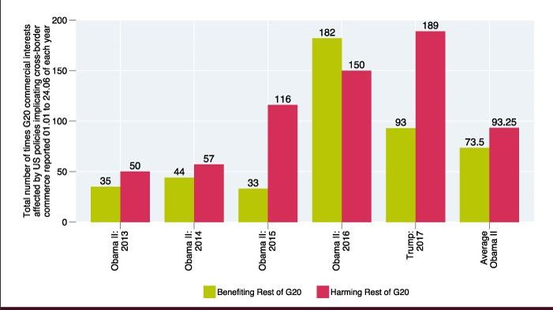
 |  | Was uns daran nicht gefällt:
 | 1. | Das Diagramm enthält außergewöhlich viel redundante Angaben: Obama II; G20; usw.
 | 2. | Entweder Zahlen an den Säulen oder Y-Achse verwenden. Beides zusammen = no go!
 | 3. | Beschriftungen sind um 90° gedreht = no go!
 | 4. | Anstelle einer Legende (die nicht funktioniert) Bezeichnungen dicht an den Datenreihen positionieren.
 | 5. | Zu überlegen wäre noch, ob Anzahl oder Delta dargestellt werden sollte.
 | 6. | Durchschnittswerte sollten als solche auch visualisiert werden.

Sehen Sie unseren Vorschlag

http://www.globaltradealert.org/reports/42

The 21st Global Trade Alert Report "Will Awe Trump Rules?", Seite 8

Total numbers of times G20 commercial interests affected by US policies implicating cross-border commerce reported 01.01. to 24.06. of each year

Ausgabe
 | Benefiting Rest of G20 |  | Harming Rest of G20 |  | Harming |  | Benefiting |  | Ø-Benefiting |  | Ø-Harming
2013 | 35 | Obama II: | 50 | 7 | 189 | 7 | 93 | 0.5 | 73.5 | 0.5 | 93.25
2014 | 44 | Obama II: | 57 | 6.4 | 189 | 6.4 | 93 | 5 | 73.5 | 5 | 93.25
2015 | 33 | Obama II: | 116
2016 | 182 | Obama II: | 150
2017 | 93 | Trump: | 189
Disregarding G20 commercial interests affected by US Government
Number of times
01.01. - 24.06. each year

 | i.year | Obama II: | 2013
 | 1 | 0 | 5%
 | i.year | Obama II: | 2013
 | 1 | 0 | 5%
 | i.year | Obama II: | 2013
 | 1 | 0 | 5%
Sind die verwendeten Excel-Techniken interessant? | Reporting mit Excel V - Diagramme

Eingabe
 | 12.2
 | 21.6
 | 27.7
president | i.year | Benefiting Rest of G20 | Harming Rest of G20
Obama II: | 2013 | 35 | 50
Obama II: | 2014 | 44 | 57
Obama II: | 2015 | 33 | 116
Obama II: | 2016 | 182 | 150

Trump: | 2017 | 93 | 189
Obama II | Average | 73.5 | 93.25

Mehr Informationen

Weitere Informationen rund um das Thema erhalten Sie:
Durch den Newsletter Controlling EXCELlent
Im BLOG Controlling EXCELLent
In der XING-Gruppe Controlling meets Excel & Co.

Spontanes Feedback?

